전체 기획서
폴리건 무쌍(가제)-[시스템]

[시스템] 기획서 ver 1.0_서태덕]

INDEX
#01. 기획 개요
#02. 기본조작 시스템
#03. 캐릭터 시스템
#04. 몬스터 시스템
#05. 맵 시스템
#06. 슬로우 시스템
#07.
#08
#09.
#10.

[시스템] 기획서 ver 1.0_서태덕]

#01. 기획 개요
전략적인 무쌍게임을 제작하기 위해 필요한 시스템 적 요소

#02. 기본조작 시스템

#01. 이동
구분 | 설명 | 의도
이동방법 | 좌측 하단에 배치된 [조이스틱]을 이용해 PC를 이동 | [조이스]틱처럼 익숙한 조작방식으로 학습에 대한 불편함을 감소
이동속도 | 5m/s | 빠른 이동 속도로 경쾌한 액션 게임의 느낌을 최대화
카메라 워크 | 카메라는 쿼터뷰 시점, PC를 중심으로 향함 | 쿼터뷰 방식은 PC 및 적군을 한 눈에 확인하기 쉬우며, 전투 상황 판단이 용이
 | PC가 움직이면 카메라도 같이 움직임 | PC 상황을 직관적으로 전툰 상황 판단이 가능

#02 공격
구분 | 설명 | 의도
공격방법 | 우측 하단에 배치된 조이스틱을 이용해 공격 모션 작동 | 타 게임에서 자주사용하는 방식으로 자연스러운 공격 방식
공격속도 | 무기에 따라 상이 | (향후 아이템 문서 참조)
공격범위 | 무기에 따라 상이 | (향후 아이템 문서 참조)
공격력 | 무기에 따라 상이 | (향후 아이템 문서 참조)
카메라 워크 | 쿼터뷰 시점, PC를 중심으로 | 많은 정보를 한눈에 파악할 수 있고 캐릭터의 모션을 정확히 파악할 수 있임
 | PC가 움직이면 카메라도 같이 움직임 | 캐릭터가 중심에 있기 때문에 내가 무엇을 하고 있는지 알 수 있음

#03. 이동(슬로우 모션) -> 시간 조종 기능
구분 | 설명 | 의도
이동방법 | [스와이프] 방식으로 이동 | [조이스틱] 방식은 PC를 이동시키며, 실시간 전투를 제공하지만, PC의 시간 조정 스킬 중 [스와이프] 방식을 채택함. 이는 전투 중 플레이어가 미래 행동을 설계한다는 느낌을 제공하며, 전투 전략에 한 층 높은 재미를 제공한다고 판단함.

이동속도 | 5m/s | 기본 이동 속도와 같음. 빠른 이동속도로 경쾌한 액션 게임의 느낌을 최대화
카메라 워크 | 정지 | 미래 행동 설계 중에는 PC 역시 움직이지 않기 때문에 카메라 정지

#03. 캐릭터 시스템

#01. 캐릭터 상태
구분 | 설명 | 의도
대기 | 캐릭터의 기본 상태 | 모든 상태는 대기 상태로 돌아옴
이동 | 캐릭터가 이동하는 상태(캐릭터 이동) | 조작감을 느끼는 최소 단위
공격 | 캐릭터가 공격하는 상태(무기로 공격) | 전투상태라는 인식을 심어 주기 위해 필요
사망 | 캐릭터 사망 상태(조각으로 터짐) | 게임 오버시 출력되는 행동불능 상태
피격 | 캐릭터 피격 상태 | 타격감을 보여주기 위한 시스템, 피격 상태가 없으면 캐릭터가 부자연스러움
다운 | 캐릭터의 다운 상태 | 적군에게 피격 후 캐릭터의 약점을 나타나는 상태

#02. 상태간 관계(대기)
대기 | 조건
대기-이동 | 가상패드 명령입력시 바로 전이
대기-공격 | 가상패드 명령입력시 바로 전이
대기-사망 | HP=0 바로 전이
대기-피격 | 몬스터에게 공격 당했을 때 전이
대기-다운 | 몬스터에게 강력한 공격을 당했을 때 전이

#02. 상태간 관계(이동)
이동 | 조건
이동-대기 | 가상패드 명령입력시 바로 전이
이동-공격 | 가상패드 명령입력시 바로 전이
이동-사망 | HP=0 바로 전이
이동-피격 | 몬스터에게 공격 당했을 때 전이
이동-다운 | 몬스터에게 강력한 공격을 당했을 때 전이

#02. 상태간 관계(공격)
공격 | 조건
공격-대기 | 공격 모션이 끝나면 대기
공격-이동 | 공격모션이 끝나면 이동
공격-사망 | 사망이 우선
공격-피격 | 공격만 출력, 데미지는 잎음
공격-다운 | 다운이 우선

#02. 상태간 관계(사망)
사망 | 조건
사망-대기 | 사망이 우선
사망-공격 | 사망이 우선
사망-이동 | 사망이 우선
사망-피격 | 사망이 우선
사망-다운 | 사망이 우선

#02. 상태간 관계(피격)
피격 | 조건
피격-대기 | 피격모션이 끝나면 대기
피격-공격 | 공격모션이 우선
피격-이동 | 피격모션이 끝나면 이동
피격-사망 | 사망이 우선
피격-다운 | 다운이 우선

#02. 상태간 관계(다운)
다운 | 조건
다운-대기 | 다운모션이 끝나면 대기
다운-공격 | 다운모션이 끝나면 공격
다운-이동 | 다운모션이 끝나면 이동
다운-사망 | 사망이 우선
다운-피격 | 다운이 우선

#04. 몬스터 시스템

#01. 이동
구분 | 설명 | 의도
이동방법 | 몬스터는 캐릭터의 위치를 불러오고 캐릭터에게 접근함 방해물이 있을 경우 우회하여 접근 | 몬스터가 캐릭터를 공격하려는 상황을 최대한 생동감 있게 구성

이동속도 | 3=m/s | 캐릭터보다 조금 낮은 속도로 이동하여 캐릭터가 접근하기 용이하게 설계

#02. 공격
구분 | 설명 | 의도
공격방법 | PC와의 거리≤1m 시 자동으로 공격 | 캐릭터의 진행을 방해하기 위해 공격

공격 속도 | 몬스터마다 상이: 기본 3s/1회 | 몬스터가 캐릭터보다 3배 늦은 공격 속도를 가져 캐릭터의 공격 속도가 더 빠르기 때문에 전투에서 유리하다는 느낌을 플레이어에게 전달

공격 범위 | 1m | 캐릭터가 최소 공격 범위에서도 피격을 당하게 끔 구성, 캐릭터 최소 공격 범위 1m이기 때문에

#03. 다운
구분 | 설명 | 의도
다운 방법 | 캐릭터의 공격 4회를 모두 피격당 했을 시 | 몬스터가 다운하여 캐릭터의 공격이 정확히 타격 되었다는 피드백을 제공

대기상태로 이동 | 다운 시 2초 후 대기상태로 전이 | 다운 후 공격을 받지 않으면 자동으로 일어나는 AI를 구성하여 전투의 현실감을 표현함

#04. 사망
구분 | 설명 | 의도
사망방법 | 캐릭터의 공격을 피격하여 HP=0일 시 | 공격 판정이 성공했다는 피드백 제공

사망 모션 | 몬스터가 한순간에 여러(30개) 파츠로 터짐 | 강한 이펙트를 제공하여 유저의 액션에 피드백 제공

#05. 피격
구분 | 설명 | 의도
피격방법 | 캐릭터가 몬스터를 공격하였을 시 몬스터가 움찔하는 모션 | 캐릭터의 공격 성공 피드백 제공 정확한 타격감을 부여하여 액션 게임이라는 느낌을 전달

피격 회복 | 애니메이션 재생 후 대기항태로 이동 | 몬스터가 알아서 대기상태로 이동하는 현실감 구성
피격시 피격 | 피격시 피격당하면 다시한번 애니메이션 재생 | 중복처리를 허용하여 타격감을 최대화

#06. 몬스터 상태간 관계
상태 | 조건
대기 | 몬스터의 기본 상태
이동 | 몬스터가 이동하는 상태
공격 | 몬스터가 공격하는 상태
다운 | 몬스터의 다운 상태
사망 | 몬스터의 사망 상태(조각으로 터짐)
피격 | 몬스터의 피격 상태

#05. 맵 시스템


#01. 무한 맵
구분 | 내용 |  | 이미지
컨셉 | 게임 내에서 유일하게 자신의 실력을 무한 대로 발휘 할 수 있는 공간.

의도 | 유저가 끝없이 이어지는 도로에서 자신의 한계를 테스트 하면서 자아실현의 욕구를 만족

디자인 | 8자형 모양의 무한 맵

진행 방식 | 유저는 1방향으로 계속해서 전진하여 등장 몬스터를 처치

유저 체감 | 유저는 점점 더 강력해지는 몬스터를 상대해 자신의 한계를 테스트해 볼 수 있음

등장 몬스터 | 추후 추가

예상 플레이 타임 | 0

용이한 무기 조합 | 추후 콘텐츠 가이드

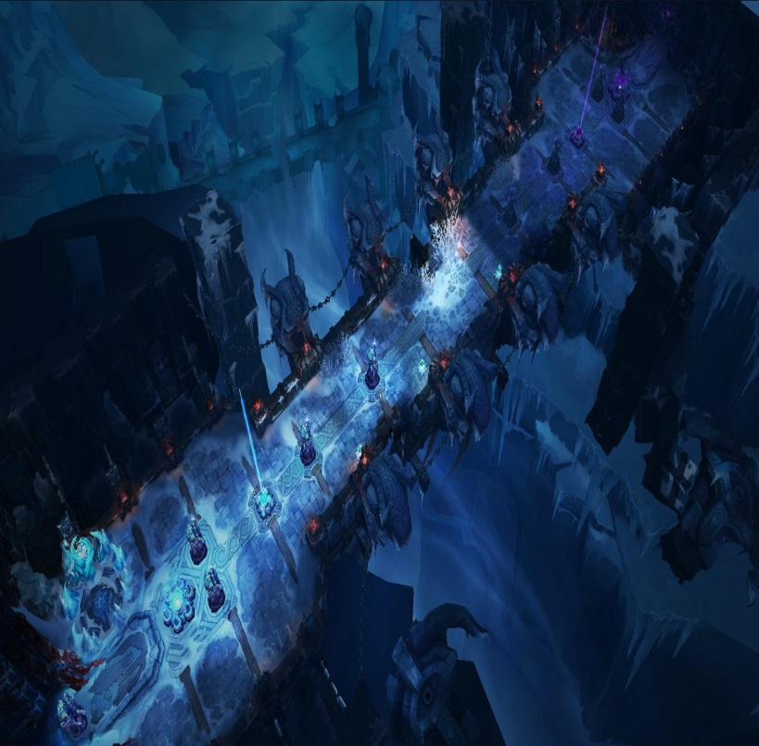
#02 스테이지 1
구분 | 내용 |  | 이미지
컨셉 | 게임 내 몬스터배치에 필요한 기본 스테이지

의도 | 게임 재미 검증에 필요한 기본 스테이지

디자인 | 1자형 1직선 동선의 맵

진행 방식 | 유저는 1방향으로 계속해서 전진하여 등장 몬스터를 처치

유저 체감 | 몬스터의 등장을 재미있게

등장 몬스터 | 추후 추가

예상 플레이 타임 | 0

용이한 무기 조합 | 추후 콘텐츠 가이드

#06. 슬로우 시스템(월요일에 좀더 논의 후 작성)

#01. 슬로우 시스템(전투)
1) 일정 게이지가 채워지면 발현되는 스킬을 통해 플레이어는 전투 내 시간을 멈추어 공격이 가능함. 2) 느려진 시간 안에서 플레이어는 '스와이프' 방식을 통해 행동 경로를 설정하며, 공격 및 회피가 가능함.

#02. 슬로우 시스템(전투)
구분 | 내용 | 의도
발동 조건 | 슬로우 게이지 100% | 유저에게 좀더 전략적인 게임 플레이경험을 제공해줌 시간을 정지시키고 자신의 액션을 기획하므로서 매번 슬로우 모션에서 발생하는 행동이 반복이 아닌 독립적인 사건으로 인식 게임 전반적인 컨셉을 설정해주고 단조로운 썰기 게임이 아닌 어떻게 하면 자신의 무기를 온전한상태로 유지하면서 적을 무찌를 수 있는지에 대한 고민을 하게 유도
발동 방법 | 슬로우 게이지 100% 시 슬로우 아이콘 클릭
유지 시간 | 최대 5초
게이지 획득 방식 | 시간에 따라 1초에 1%회복, 공격 1hit시 1% 회복
게이지 소모 방식 | 슬로우 모드에서 5초가 지나면 100%소모되어 더 이상 사용 불가
무기 크기와 연동 | 슬로우 모드가 끝나면 무기의 크기 초기화
무기 크기유지 | 슬로우 모드에서 조건을 달성하면 무기의 크기 고정(초기화 되지 않음)
행동 경로 설정 | 자신의 미래 행동을 성정하여 몬스터를 공격하거나 회피함
미래행동 연출 | 설정한 행동을 연출하여 경로내의 적을 자동으로 공격함.
무기 크기유지 조건 | EX, 슬로우 모션을 통해 몬스터 10마리 처치 or 화면 내 모든 몬스터 공격성공

